关系图
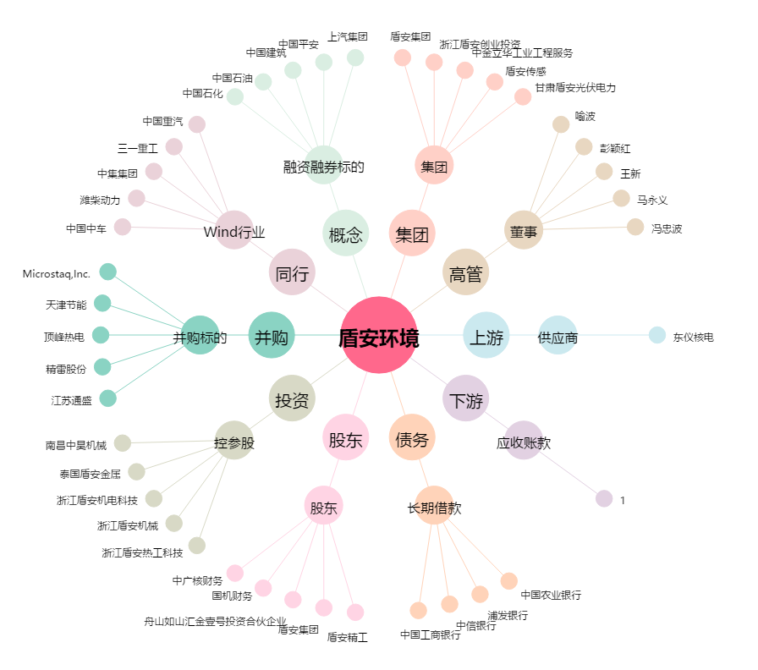
盾安环境[002011.SZ] - 关系概览图

